1
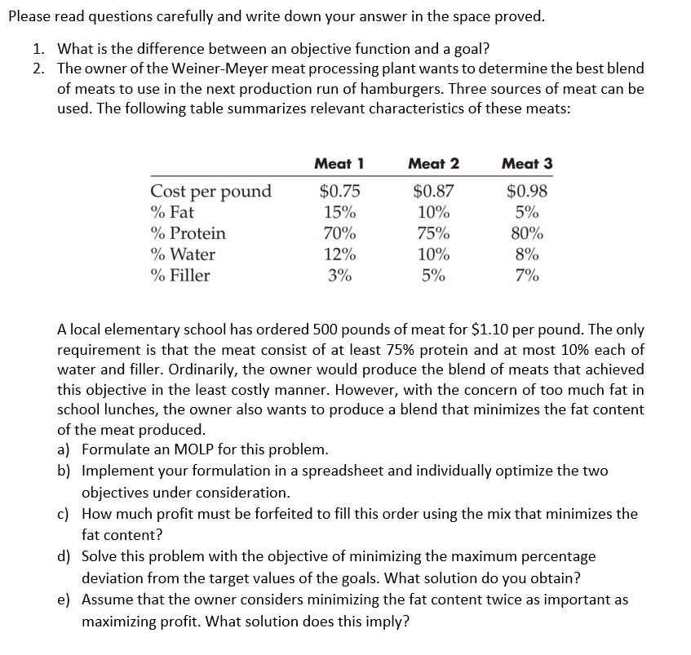
 | 1) | Objective function เป็นการกำหนดว่าต้องการ min หรือ max แต่ไม่ไดระบุเป็นตัวเลขชัดเจนว่าต้องการเท่าไร
 |  | Goal เป็นการกำหนดเป็นตัวเลขที่ชัดเจนว่าต้องการเท่าไร
$$x_{1}=Quatity of meat 1$$
$$x_{2}=Quatity of meat 2$$
$$x_{3}=Quatity of meat 3$$
$\min{0.75x_{1}+087x_{2}+0.98x_{3}}$ ; min cost
$$\min{\frac{1}{500}(0.15x_{1}+0.1x_{2}+0.05x_{3}) ;\min{fat}}$$
s.t.
$$0.7x_{1}+0.75x_{2}+0.8x_{3}≥0.75(500) ;protein$$
$$0.12x_{1}+0.1x_{2}+0.08x_{3}≤0.1(500) ;water$$
$$0.03x_{1}+0.05x_{2}+0.07x_{3}≤0.1(500) ;fillet$$
$\frac{1}{500}(0.15x_{1}+0.1x_{2}+0.05x_{3}) ≤0.05$ ; fat
$$0.75x_{1}+087x_{2}+0.98x_{3}≤550 ;Profit$$
$$x_{1}+x_{2}+x_{3}=500$$
$$x_{1},x_{2},x_{3}≥0$$
 | a)

 |  |  | X1 | X2 | X3 | total
 | b) |  | 0.00 | 0.00 | 500.00 | 500.00 | = | 500
 |  |  |  |  |  |  |  | Deviation |  |  |  | Obj
 |  |  | Meat1 | Meat2 | Meat3 | Actual | target | (Actual-target)/target | weight | weighted % Deviation |  | minimax
 |  | cost | $0.75 | $0.87 | $0.98 | 490 | 432.5 | 13.295% | 1 | 0.13294797688 | <= | 0.1329
 |  | fat | 0.0003 | 0.0002 | 0.0001 | 0.05 | 0.05 | 0.000% | 1 | -4.1633363423E-16 | <= | 0.1329
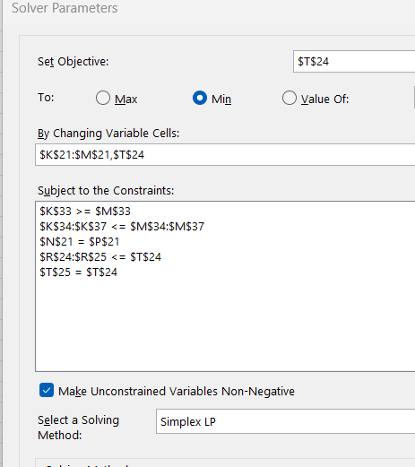
 |  | Protein | 0.7 | 0.75 | 0.8 | 400
 |  | Water | 0.12 | 0.1 | 0.08 | 40
max profit = min cost |  | Filler | 0.03 | 0.05 | 0.07 | 35
 |  | mix | 0.8503 | 0.9002 | 0.9501
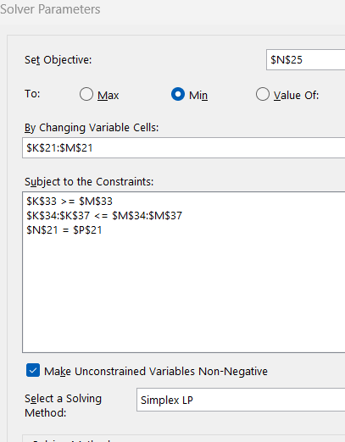

 | Constrains
 |  | Protein | 400 | >= | 375
 |  | Water | 40 | <= | 50
 |  | Filler | 35 | <= | 50
 |  | fat | 0.05 | <= | 0.05
 |  | profit | 490 | <= | 550 | c) | Profit = | 60

 | Target | X1 | X2 | X3 | cost | fat | Protein | Water | Filler
 | 1. min cost | 250 | 0 | 250 | 432.5 | 0.1 | 375 | 50 | 25
 | 2. min fat | 0 | 0 | 500 | 490 | 0.05 | 400 | 40 | 35

e
1) | Objective function เป็นการกำหนดว่าต้องการ min หรือ max แต่ไม่ไดระบุเป็นตัวเลขชัดเจนว่าต้องการเท่าไร
 | Goal เป็นการกำหนดเป็นตัวเลขที่ชัดเจนว่าต้องการเท่าไร
$$x_{1}=Quatity of meat 1$$
$$x_{2}=Quatity of meat 2$$
$$x_{3}=Quatity of meat 3$$
$\min{0.75x_{1}+087x_{2}+0.98x_{3}}$ ; min cost
$$\min{\frac{1}{500}(0.15x_{1}+0.1x_{2}+0.05x_{3}) ;\min{fat}}$$
s.t.
$$0.7x_{1}+0.75x_{2}+0.8x_{3}≥0.75(500) ;protein$$
$$0.12x_{1}+0.1x_{2}+0.08x_{3}≤0.1(500) ;water$$
$$0.03x_{1}+0.05x_{2}+0.07x_{3}≤0.1(500) ;fillet$$
$0.15x_{1}+0.10x_{2}+0.05x_{3}≤0.05(500)$ ; fat
$$0.75x_{1}+087x_{2}+0.98x_{3}≤550 ;Profit$$
$$x_{1}+x_{2}+x_{3}=500$$
$$x_{1},x_{2},x_{3}≥0$$
a)

e) |  | X1 | X2 | X3 | total
 |  | 0.00 | 0.00 | 500.00 | 500 | = | 500
 |  |  |  |  |  |  | Deviation |  |  |  | Obj
 |  | Meat1 | Meat2 | Meat3 | Actual | target | (Actual-target)/target | weight | weighted % Deviation |  | minimax
 | cost | $0.75 | $0.87 | $0.98 | 490 | 432.5 | 13.295% | 1 | 0.13294797688 | <= | 0.1329
 | fat | 0.0003 | 0.0002 | 0.0001 | 0.05 | 0.05 | 0.000% | 2 | -2.7755575616E-16 | <= | 0.1329
 | Protein | 0.7 | 0.75 | 0.8 | 400
 | Water | 0.12 | 0.1 | 0.08 | 40
 | Filler | 0.03 | 0.05 | 0.07 | 35
 | mix | 0.8503 | 0.9002 | 0.9501

Constrains
 | Protein | 400 | >= | 375
 | Water | 40 | <= | 50
 | Filler | 35 | <= | 50
 | fat | 0.05 | <= | 0.05
 | profit | 490 | <= | 550 |  | 60

Target | X1 | X2 | X3 | cost | fat | Protein | Water | Filler
1. min cost | 250 | 0 | 250 | 432.5 | 0.1 | 375 | 50 | 25
2. min fat | 0 | 0 | 500 | 490 | 0.05 | 400 | 40 | 35

